Chi tiết địa chất
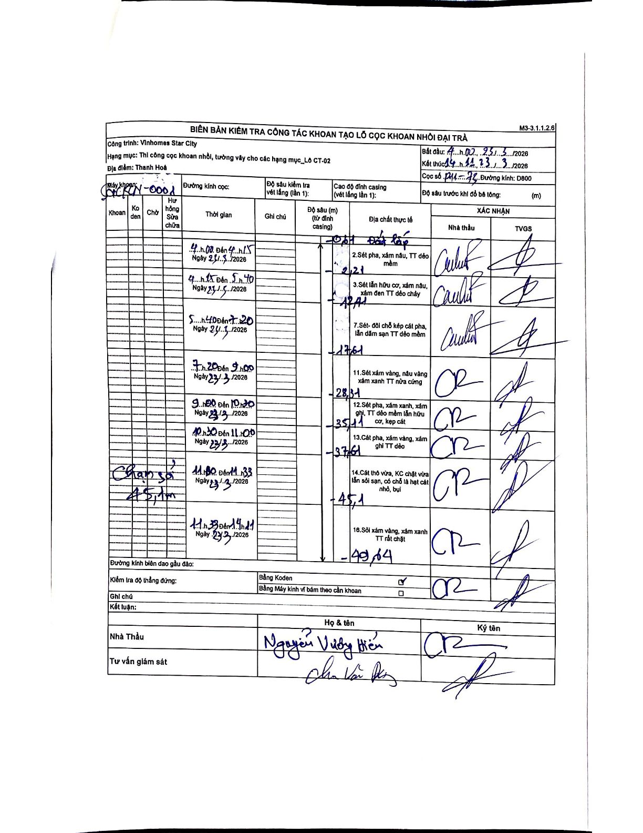
Dự án | Star City Thanh Hóa
Hạng mục | Thi công cọc khoan nhồi, tường vây cho các hạng mục_Lô CT-02
Tên bộ phận | Lô CT-02
Số hiệu cọc | P11-73
Tên Máy khoan | SGC-KCN0001
Đường kính | D800
Bắt đầu thi công | 04:00 23/03/2026
Kết thúc thi công | 14:11 23/03/2026

Địa chất TT | Đường kính | Mô tả lớp thiết kế | Từ (h) | Đến (h) | Cao độ từ | Cao độ đến | T.Gian (h) | Dài (m) | V (m/h) | Ghi chú
1 | D800 | Sét pha, xám nâu, TT dẻo mềm | 04:00 23/03/2026 | 04:15 23/03/2026 | -0.61 | -2.21 | 0.25 | 1.6 | 6.4
2 | D800 | Sét lẫn hữu cơ, xám nâu, xám đen TT dẻo chảy | 04:15 23/03/2026 | 05:40 23/03/2026 | -2.21 | -12.41 | 1.42 | 10.2 | 7.2
3 | D800 | Sét- đôi chỗ kẹp cát pha, lẫn dăm sạn TT dẻo mềm | 05:40 23/03/2026 | 07:20 23/03/2026 | -12.41 | -17.61 | 1.67 | 5.2 | 3.12
7 | D800 | Sét xám vàng, nâu vàng xám xanh TT nửa cứng | 07:20 23/03/2026 | 09:00 23/03/2026 | -17.61 | -28.31 | 1.67 | 10.7 | 6.42
11 | D800 | Sét pha, xám xanh, xám ghi, TT dẻo mềm lẫn hữu cơ, kẹp cát | 09:00 23/03/2026 | 10:30 23/03/2026 | -28.31 | -35.11 | 1.5 | 6.8 | 4.53
12 | D800 | Cát pha, xám vàng, xám ghi TT dẻo | 10:30 23/03/2026 | 11:00 23/03/2026 | -35.11 | -37.61 | 0.5 | 2.5 | 5
14 | D800 | Cát thô vừa, KC chặt vừa lẫn sỏi sạn, có chỗ là hạt cát nhỏ, bụi | 11:00 23/03/2026 | 11:33 23/03/2026 | -41.35 | -45.1 | 0.55 | 3.75 | 6.82
16 | D800 | Sỏi xám vàng, xám xanh TT rất chặt | 11:33 23/03/2026 | 14:11 23/03/2026 | -45.1 | -49.64 | 2.63 | 4.54 | 1.72

ẢNH BIÊN BẢN GỐC

